Hàng hủy
Doc ID: VF_MA_KHO01.20.01
Version status: 1.0/ Approved
Effective date: 29/09/2024
 |  | PHIẾU TRÌNH HỎNG HỦY NGUYÊN VẬT LIỆU LỖI


 |  |  |  |  |  |  |  |  |  |  | Người lập phiếu |  | Trưởng ca | Kỹ sư chất lượng Kỹ sư sản xuất | Phó giám đốc xưởng
 | Lập phiếu yêu cầu: Lúc:……..Giờ……. Ngày….…..Tháng……..Năm …2025


 | Ca :…………. | Trưởng nhóm:Trần Văn Song………….... |  | ID:…................ |  |  | Trưởng ca/ TBP:………………….……….. ID:…………………….

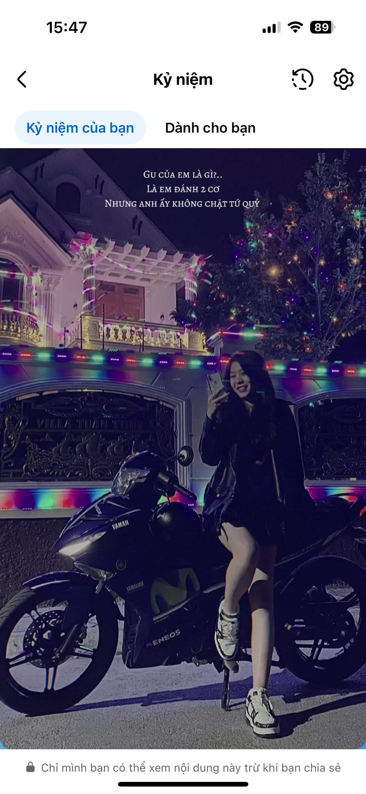
Stt | Xe | Mã vật tư | Tên vật tư | Số lượng | Phân loại lý do hủy | Tên lỗi hỏng hủy NVL | Nguyên nhân hỏng hủy NVL | Bộ phận chịu trách nhiệm hỏng hủy NVL |  |  |  |  | QE/PE Xác nhận
 |  |  |  |  |  |  |  | Line/ Trạm | Bộ phận | Họ và Tên | Mã nhân viên | S. Loc - SAP
1 | VF5 | BIW73018900AA | C PILLAR UPR INR PLATE_L | 13 | 10 | Biến dạng cong vênh | Cong vênh trong quá trình vận chuyển tại xưởng MA, không thể Rework | Xuất NVL | LOG MA | Trần Văn Song | 3668619 | 1005
2
3


4


5

6

7
8
9


10
11
12
13
14
15

16
17
18
19
20
21
* Lưu ý: - Đối với hàng Coil/ Blank, cần Kĩ sư sản xuất (ME) đánh giá và confirm bằng chữ kí - Đối với hàng Single/ FG, cần Kĩ sư chất lượng (QE) đánh giá và confirm bằng chữ kí

